设备平面图
当设备状态发生变化或有设备报警发生时，设备上传设备状态和设备报警信息，同时定时上传工艺参数

下料轨道花篮数量以及是否屏蔽AGV运输功能
上料轨道花篮数量以及是否屏蔽AGV运输功能
设备花篮称重并上传MES
设备花篮称重并上传MES，同时上传MES追溯报表

下料设备上传花篮号
上料设备读取RFID花篮号上传MES
花篮进出槽体时，设备上传花篮信息
AGV将压杆运输至上料位
下料累计进入设备花篮个数
上料累计进入设备花篮个数

8

调研需求
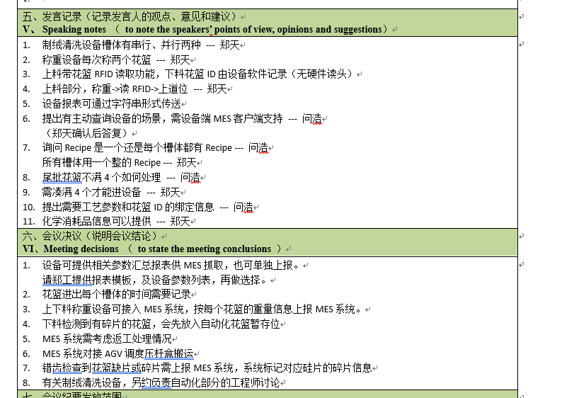
序号 | 问题 | 内容
1 | 设备通讯协议 | http
2 | 进出料载具形式 | 花篮
3 | 设备是否集成RFID读头 | 上料有，下料无
4 | WaferID追溯方式 | 花篮RFID
5 | 自动化设备能否将RFID号传给工艺设备 | 工艺设备自带RFID读头
6 | 工艺设备给出每个槽位里面的花篮号和进出时间 | 可以
7 | 设备采集的参数 | 报警、设备状态、工艺参数、投入/产出产量、载具RFID编号、对接轨道上载具数量
8 | 与设备集成的在线检测设备的通讯方式 | 是
9 | 设备能否将WaferID传递给检测设备 | 无需传递
10 | 检测设备采集的参数

